1 - TabelaDinamica e Graficos
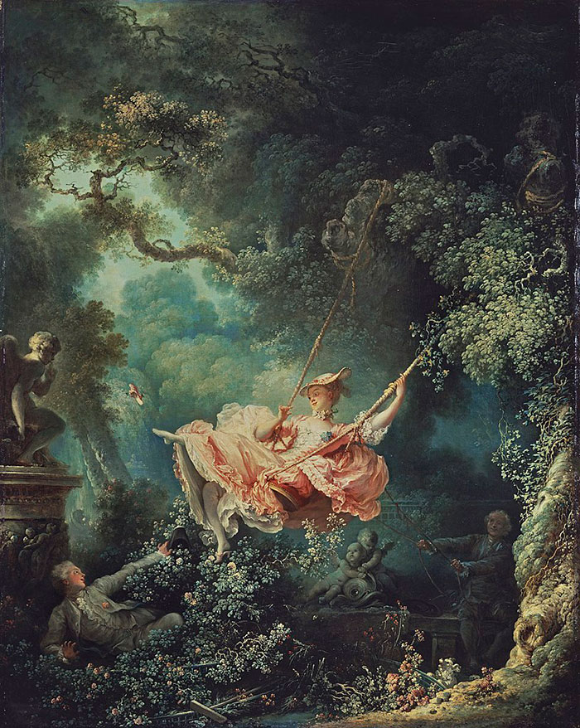
Vendedores Bacanas |  |  |  | Gráfico
ID | VENDEDOR | REGIÃO | VENDA | VENDEDOR | SOMASE()
1 | PAULO | SUL | R$ 2,450.00 | PAULO
2 | RICARDO | SUL | R$ 1,780.00 | RICARDO
3 | MARIA | SUL | R$ 2,120.00 | MARIA
4 | RENATA | NORTE | R$ 1,340.00 | RENATA
5 | TATIANA | NORTE | R$ 2,890.00 | TATIANA
6 | PAULO | SUL | R$ 1,760.00
7 | RICARDO | SUL | R$ 2,980.00
8 | MARIA | SUL | R$ 1,200.00
9 | RENATA | NORTE | R$ 2,200.00
10 | TATIANA | NORTE | R$ 1,850.00
11 | PAULO | SUL | R$ 2,500.00
12 | RICARDO | SUL | R$ 3,000.00
13 | MARIA | SUL | R$ 1,650.00
14 | RENATA | NORTE | R$ 1,720.00
15 | TATIANA | NORTE | R$ 1,980.00
16 | PAULO | SUL | R$ 1,900.00
17 | RICARDO | SUL | R$ 2,100.00
18 | MARIA | SUL | R$ 2,700.00
19 | RENATA | NORTE | R$ 1,500.00
20 | TATIANA | NORTE | R$ 2,800.00
 | 

2 - Dados
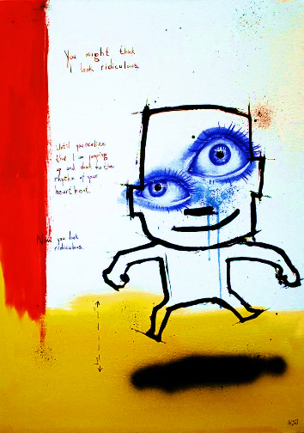
Participantes da série Belos&Bonitos
ID ( num. int. ) | Nome (max 10 car.) | Idade ( int. > 18) | Cidade ( lista ) | Altura ( num. dec. ) | Hora Entrada ( hora ) | Data Entrada ( data )
1 | Ana | 25 | Juazeiro | 1.7 | 12:00:00 | 2023-10-12
2 | Pedro | 28 | Crato | 1.8 | 12:20:00 | 2023-10-13
3 | Lucas | 30 | Barbalha | 1.6 | 13:20:00 | 2023-10-14
4 | Maria | 22 | Juazeiro | 1.65 | 12:50:00 | 2023-10-15
5 | João | 26 | Crato | 2 | 13:00:00 | 2023-10-16

5 | João | 26 | Crato | 2 | 13:00:00 | 2023-10-16

Lista
Juazeiro
Crato
Barbalha

3 - MATRIZ.MULT()
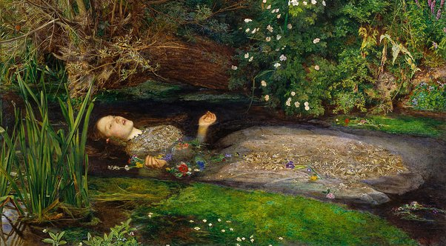
Resultados dos Vinhos da Região
 | Quantidade Produto
Cliente | Frasco | Garrafas | Barris
Vinhos Manhosos | 14 | 9 | 3
Duvalle | 2 | 11 | 15

 | Preço | Peso kg. | Produto
 | R$ 200.00 | 4 | Frasco
 | R$ 250.00 | 42 | Garrafas
 | R$ 425.00 | 115 | Barris

Cliente | Vendas | Peso total
Vinhos Manhosos
Duvalle

4 - SOMARPRODUTO()
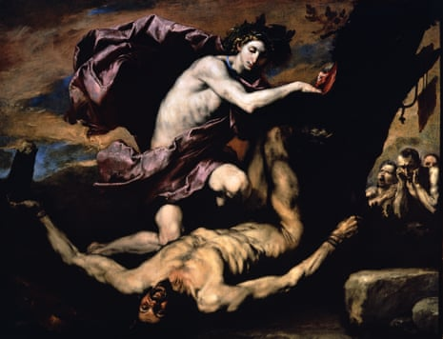
Lojinha Meu-Coração
ID | Produto | Quantidade Vendida | Preço Unitário
1 | Caveira Sombria | 10 | R$ 35.00
2 | Escuridão Profunda | 15 | R$ 45.00
3 | Pesadelo Eterno | 20 | R$ 40.00
4 | Abismo sem Fim | 12 | R$ 20.00
5 | Noite Noitada | 8 | R$ 25.00
 |  | SOMARPRODUTO()

5 - INDIRETO()
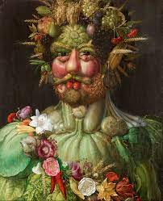
Coisas que Fulaninho Gosta
LETRA | C | D | E | F | G
NUMERO | 5 | 6 | 7 | 8 | 9
COR | Azul | Verde | Vermelho | Amarelo | Roxo
FILMES | Cidade de Deus | As Branquelas | O Poderoso Chefão | O Homem que Copiava | Central do Brasil
DESTINOS | Salvador | Pequim | Paris | Phnom Penh | Narnia
PRATOS ITALIANOS | Spaghetti à Carbonara | Risoto de Funghi | Pizza Margherita | Bruschetta | Tiramisù
LIVROS | O Nome do Vento | Percy Jackson | Neuromancer | Os Pássaros | Duna
 | C8 | C | 8 | INDIRETO()

6 - Atividade 1
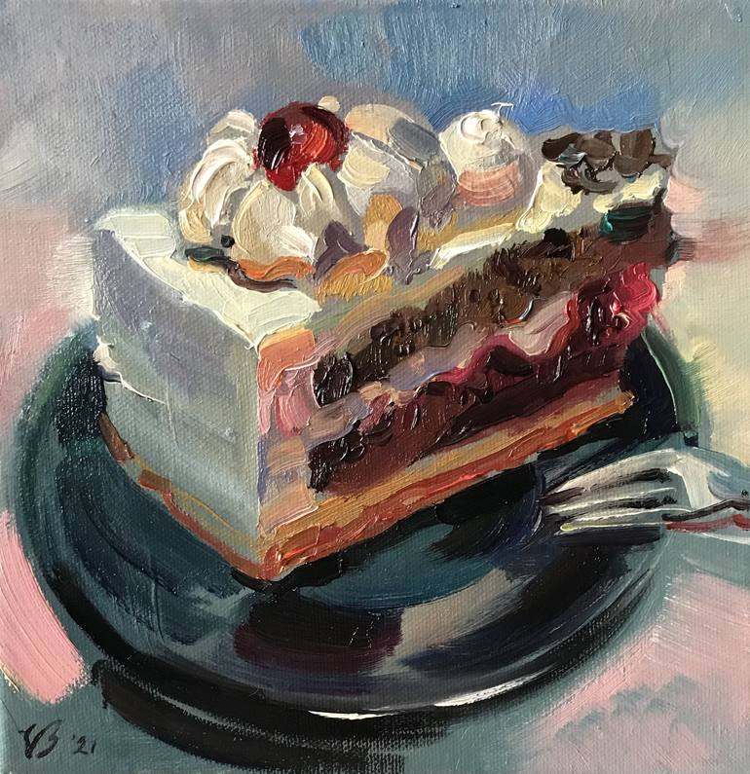
Nome da Equipe:
1. Na linha 13, preencha as celulas com as proporções corretas dos bolos;
2. Descubra o total de ingredientes usando MATRIZ.MULT() na linha 16.
Bolomix: Ingredientes 70% Chocolate 30% Morango

Tipo de Bolo | Ingredientes
 | Farinha | Açucar | Manteiga
Chocolate | 2 | 1 | 0.5
Morango | 1.5 | 0.75 | 0.25

 | Chocolate | Morango
Proporção das Fatias

 | Farinha | Açucar | Manteiga
MATRIZ.MULT()

7 - Atividade 2
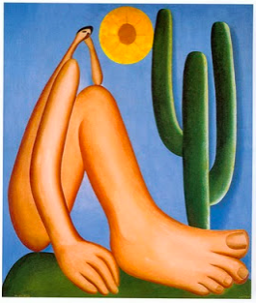
Nome da Equipe:
1. Coloque o Nome da Equipe |  |  |  |  |  | VENDEDOR | REGIÃO
2. Restinja os dados de Preço Unitario e Quantidade para valores numericos. Restrinja os dados de Região e Vendedor como lista. |  |  |  |  |  | Carlos | Leste
3. Usando a formula SOMARPRODUTO(), descubra o resultado final das vendas. |  |  |  |  |  | Ana | Oeste
4. Usando a formula INDIRETO(), construa um "Buscador de Vendedor", onde ao digitar um numero na caixa "Linha", apareça o nome do vendedor naquela linha da tabela. Dica, use restrição de dados para que os valores sejam apenas entre 11 a 25. |  |  |  |  |  | João
 |  |  |  |  |  | Maria
 |  |  |  |  |  | Pedro

5. Construa uma tabela dinamica e graficos com base na tabela importada. Seja criativo e utilize as cores e tema da sua equipe.

 | ID | VENDEDOR | REGIAO | PRECO UNITARIO | QUANTIDADE
 | 1 | Carlos | Leste | R$ 30.00 | 50
 | 2 | Ana | Oeste | R$ 25.00 | 120
 | 3 | Joao | Leste | R$ 28.00 | 80
 | 4 | Maria | Oeste | R$ 22.00 | 90
 | 5 | Pedro | Leste | R$ 20.00 | 70
 | 6 | Carlos | Leste | R$ 27.00 | 60
 | 7 | Ana | Oeste | R$ 23.00 | 110
 | 8 | Joao | Leste | R$ 26.00 | 75
 | 9 | Maria | Oeste | R$ 24.00 | 85
 | 10 | Pedro | Leste | R$ 21.00 | 100
 | 11 | Carlos | Leste | R$ 29.00 | 45
 | 12 | Ana | Oeste | R$ 26.00 | 95
 | 13 | Joao | Leste | R$ 30.00 | 65
 | 14 | Maria | Oeste | R$ 20.00 | 75
 | 15 | Pedro | Leste | R$ 22.00 | 80
 |  |  |  | SOMARPRODUTO()

 |  |  |  | Buscador | Linha
 | INDIRETO()

